Free Fold Short
Расчет веса фасада для подъемного механизма Free fold Short |  |  |  | Подбор Механизма Free Fold Short

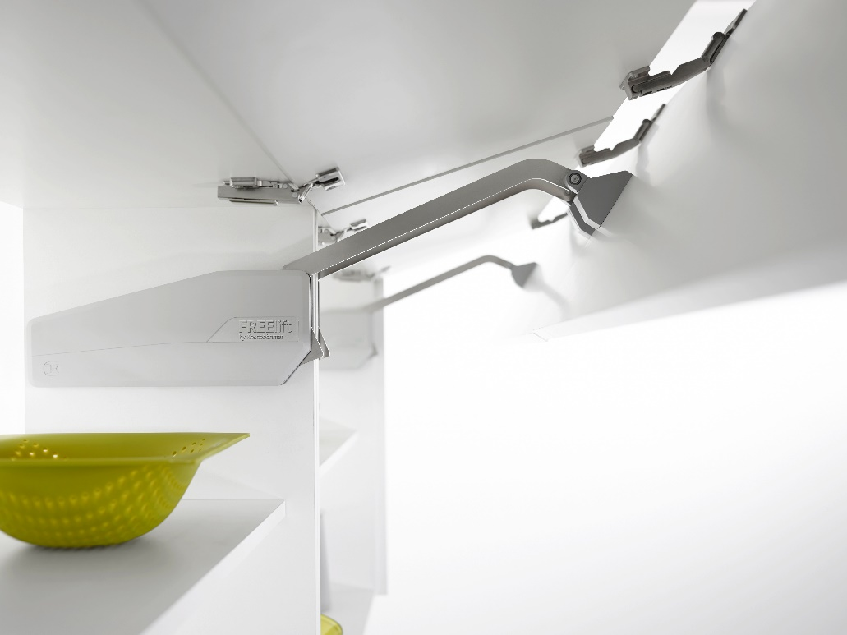
Ввведите параметры фасада в милимметрах (расчет производится автоматически при вводе параметров фасада)

Шаг 1: Заполните данные по высоте и ширине фасада
Высота, мм |  | Рекомендованная высота, мм | Ширина, мм
720 |  | 520-1010 мм | 800
 | Фактическая площадь фасада, м²
 | 0.576
Шаг 2: Выберите материал фасада | Материал | Плотность, кг/м₃ | Вес фасада, кг
 | МДФ 16мм | 760 | 7.00
 | МДФ 18 мм | 760 | 7.88
 | ДСП 16мм | 680 | 6.27
 | ДСП 18мм | 680 | 7.05 | Петля средняя междверная |  | 2715590006
 | Ель 16мм | 450 | 4.15 | Крышки | антрацит | 2720317500 | Крышка декоративная, лев/прав, ФриФолд Шорт, Комплект, цвет АНТРАЦИТ, (2720317500)
 | Ель 18мм | 450 | 4.67 |  | серый | 2720317035 | Крышка декоративная, лев/прав, ФриФолд Шорт, Комплект, цвет СЕРЫЙ (2720317035)
 | Ива 16мм | 460 | 4.24 |  | белый | 2720319966 | Крышка декоративная, лев/прав, ФриФолд Шорт, Комплект, цвет БЕЛЫЙ (2720319966)
 | Ива 18мм | 460 | 4.77 | Шаг 3: Механизм согласно весу фасада
 | Ольха 16мм | 550 | 5.07 |  | Вес фасада, кг
 | Ольха 18мм | 550 | 5.70 | Высота корпуса, мм | Вес фасада с ручкой, кг | Артикул комплекта рычагов | Название
 | Осина 16мм | 510 | 4.70 | 580-650 | 2,1-3,9 | 2720090006 | ФриФолд Шорт, E1fs, Комплект H580 - 650 мм, 2, 1 - 3, 9кг (2720090006)
 | Осина 18мм | 510 | 5.29 | 580-650 | 4,1-8,6 | 2720100006 | ФриФолд Шорт, E3fs, Комплект H580 - 650 мм, 4, 1 - 8, 6кг (2720100006)
 | Сосна 16мм | 520 | 4.79 | 580-650 | 6,8-12,5 | 2720110006 | ФриФолд Шорт, E4fs, Комплект H580 - 650 мм, 6, 8 - 12, 5кг (2720110006)
 | Сосна 18мм | 520 | 5.39 | 580-650 | 10,5-17,3 | 2720120006 | ФриФолд Шорт, E5fs, Комплект H580 - 650 мм, 10, 5 - 17, 3кг (2720120006)
 | Липа 16мм | 530 | 4.88 | 650-730 | 2,0-3,5 | 2720130006 | ФриФолд Шорт, F1fs, Комплект H650 - 730 мм, 2, 0 - 3, 5кг (2720130006)
 | Липа 18мм | 530 | 5.50 | 650-730 | 4,0-7,4 | 2720140006 | ФриФолд Шорт, F3fs, Комплект H650 - 730 мм, 4, 0 - 7, 4кг (2720140006)
 | Вишня 16мм | 660 | 6.08 | 650-730 | 7,0-11,9 | 2720150006 | ФриФолд Шорт, F4fs, Комплект H650 - 730 мм, 7, 0 - 11, 9кг (2720150006)
 | Вишня 18мм | 660 | 6.84 | 650-730 | 10,2-17,2 | 2720160006 | ФриФолд Шорт, F5fs, Комплект H650 - 730 мм, 10, 2 - 17, 2кг (2720160006)
 | Береза 16мм | 650 | 5.99 | 710-790 | 3,7-6,3 | 2720170006 | ФриФолд Шорт, G3fs, Комплект H710 - 790 мм, 3, 7 - 6, 3кг (2720170006)
 | Береза 18мм | 650 | 6.74 | 710-790 | 6,2-10,8 | 2720180006 | ФриФолд Шорт, G4fs, Комплект H710 - 790 мм, 6, 2 - 10, 8кг (2720180006)
 | Лиственница 16мм | 660 | 6.08 | 710-790 | 8,5-14,5 | 2720190006 | ФриФолд Шорт, G5fs, Комплект H710 - 790 мм, 8, 5 - 14, 5кг (2720190006)
 | Лиственница 18мм | 660 | 6.84 | 770-840 | 3,6-6,1 | 2720200006 | ФриФолд Шорт, H3fs, Комплект H770 - 840 мм, 3, 6 - 6, 1кг (2720200006)
 | Дуб 16мм | 690 | 6.36 | 770-840 | 5,0-9,9 | 2720210006 | ФриФолд Шорт, H4fs, Комплект H770 - 840 мм, 5, 0 - 9, 9кг (2720210006)
 | Дуб 18мм | 690 | 7.15 | 770-840 | 7,6-14,6 | 2720220006 | ФриФолд Шорт, H5fs, Комплект H770 - 840 мм, 7, 6 - 14, 6кг (2720220006)
 | Ясень 16мм | 750 | 6.91 | 770-840 | 10,5-20,9 | 2721030006 | ФриФолд Шорт, H6fs, Комплект H770 - 840 мм, 10, 5 - 20, 9кг (2721030006)
 | Ясень 18мм | 750 | 7.78 | 840-910 | 4,7-8,9 | 2720230006 | ФриФолд Шорт, I4fs, Комплект H840 - 910 мм, 4, 7 - 8, 9кг (2720230006)
 | Граб 16мм | 800 | 7.37 | 840-910 | 7,0-12,3 | 2720240006 | ФриФолд Шорт, I5fs, Комплект H840 - 910 мм, 7, 0 - 12, 3кг (2720240006)
 | Граб 18мм | 800 | 8.29 | 840-910 | 10,0-20,0 | 2721040006 | ФриФолд Шорт, I6fs, Комплект H840 - 910 мм, 10, 0 - 20, 0кг (2721040006)
 | Яблоня 16мм | 900 | 8.29 | 910-970 | 4,8-8,1 | 2720250006 | ФриФолд Шорт, J4fs, Комплект H910 - 970 мм, 4, 8 - 8, 1кг (2720250006)
 | Яблоня 18мм | 900 | 9.33 | 910-970 | 6,5-11,5 | 2720260006 | ФриФолд Шорт, J5fs, Комплект H910 - 970 мм, 6, 5 - 11, 5кг (2720260006)
 | Алюминиевые рамки со стеклом 4мм | 2500 | 6.41 | 910-970 | 8,9-16,8 | 2721050006 | ФриФолд Шорт, J6fs, Комплект H910 - 970 мм, 8, 9 - 16, 8кг (2721050006)
 |  |  |  | 960-1010 | 4,6-8,3 | 2720270006 | ФриФолд Шорт, K4fs, Комплект H960 - 1010 мм, 4, 6 - 8, 3кг (2720280006)
 |  |  |  | 960-1010 | 6,5-10,7 | 2720280006 | ФриФолд Шорт, K5fs, Комплект H960 - 1010 мм, 6, 5 - 10, 7кг (2720280006)
 |  |  |  | 960-1010 | 8,4-16,6 | 2721060006 | ФриФолд Шорт, K6fs, Комплект H960 - 1010 мм, 8, 4 - 16, 6кг (2721060006)
 |  |  |  | 1000-1040 | 4,1-7,4 | 2720290006 | ФриФолд Шорт, L4fs, Комплект H1000 - 1040 мм, 4, 1 - 7, 4кг (2720290006)
 |  |  |  | 1000-1040 | 5,8-10,2 | 2720300006 | ФриФолд Шорт, L5fs, Комплект H1000 - 1040 мм, 5, 8 - 10, 2кг (2720300006)
 |  |  |  | 1000-1040 | 9,1-16,5 | 2721070006 | ФриФолд Шорт, L6fs, Комплект H1000 - 1040 мм, 9, 1 - 16, 5кг (2721070006)
 |  |  |  |  |  | 2718510006 | Адаптер алюм. рамка 20 мм. ФриФолд/ФриЛайт/ 10 компл/уп. (2718510006)
 |  |  |  |  |  | 2719587040 | Ограничитель угла 90 гр. ФриФолд (2719587040)

Free space
Расчет веса фасада для подъемного механизма Free Space |  |  |  | Подбор Механизма Free Space

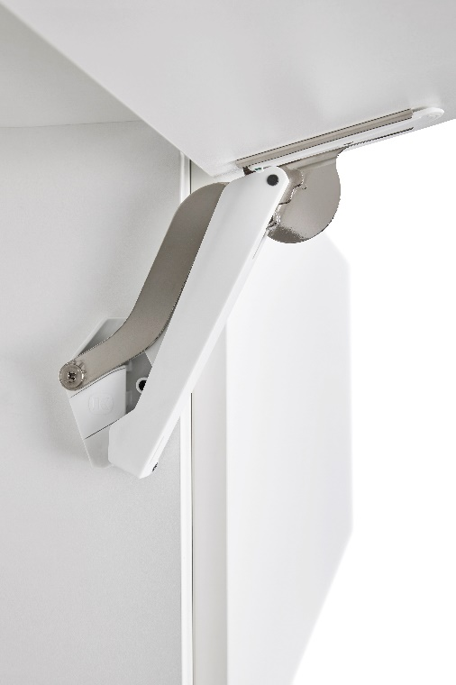
Ввведите параметры фасада в милимметрах (расчет производится автоматически при вводе параметров фасада)

Шаг 1: Заполните данные по высоте и ширине фасада
Высота, мм |  | Рекомендованная высота, мм | Ширина, мм
900 |  | 225-650мм | 600
 | Фактическая площадь фасада, м²
 | 0.54
Шаг 2: Выберите материал фасада | Материал | Плотность, кг/м₃ | Вес фасада, кг
 | МДФ 16мм | 760 | 6.57
 | МДФ 18 мм | 760 | 7.39
 | ДСП 16мм | 680 | 5.88
 | ДСП 18мм | 680 | 6.61 | Цвет
 | Ель 16мм | 450 | 3.89 | 9966 - белый/никель
 | Ель 18мм | 450 | 4.37 | 7500 - антрацит/никель
 | Ива 16мм | 460 | 3.97 | 7035 - серый/никель
 | Ива 18мм | 460 | 4.47 | Шаг 3: Механизм согласно весу фасада
 | Ольха 16мм | 550 | 4.75 |  | Вес фасада, кг
 | Ольха 18мм | 550 | 5.35 | Высота корпуса, мм | Free Space B арт 272234 | Free Space C арт 272235 | Free Space D арт 272236 | Free Space E арт 272237 | Free Space F арт 272238
 | Осина 16мм | 510 | 4.41 | 225 | 2.3-4,3 | 3,8-7,1 | 6,3-9,3 | 9,2-13,4 | 13,4-19,1
 | Осина 18мм | 510 | 4.96 | 250 | 1,9-3,9 | 3,4-6,4 | 5,8-9,1 | 8,3-12,6 | 12,2-17,2
 | Сосна 16мм | 520 | 4.49 | 275 | 1,9-3,5 | 3,1-5,8 | 5,3-8,2 | 7,5-12,0 | 11,0-15,6
 | Сосна 18мм | 520 | 5.05 | 300 | 1,7-3,2 | 2,8-5,3 | 4,8-7,5 | 6,9-11,0 | 10,1-14,3
 | Липа 16мм | 530 | 4.58 | 325 | 1,6-3,0 | 2,6-4,9 | 4,4-7,0 | 6,4-10,2 | 9,3-13,2
 | Липа 18мм | 530 | 5.15 | 350 | 1,5-2,8 | 2,4-4,6 | 4,1-6,5 | 5,9-9,5 | 8,6-12,3
 | Вишня 16мм | 660 | 5.70 | 375 | 1,3-2,6 | 2,2-4,3 | 3,8-6,0 | 5,5-8,8 | 8,1-11,4
 | Вишня 18мм | 660 | 6.42 | 400 | 1,2-2,4 | 2,1-4,0 | 3,6-5,6 | 5,2-8,3 | 7,6-10,7
 | Береза 16мм | 650 | 5.62 | 425 | 1,1-2,3 | 2,0-3,8 | 3,4-5,3 | 4,9-7,8 | 7,1-10,1
 | Береза 18мм | 650 | 6.32 | 450 | 1,0-2,1 | 1,9-3,5 | 3,2-5,0 | 4,6-7,3 | 6,7-9,5
 | Лиственница 16мм | 660 | 5.70 | 475 | 1,0-2,0 | 1,8-3,4 | 3,0-4,7 | 4,3-7,0 | 6,4-9,0
 | Лиственница 18мм | 660 | 6.42 | 500 | 0,9-1,9 | 1,7-3,2 | 2,9-4,5 | 4,1-6,6 | 6,0-8,6
 | Дуб 16мм | 690 | 5.96 | 525 | 0,9-1,8 | 1,6-3,0 | 2,7-4,3 | 3,9-6,3 | 5,7-8,2
 | Дуб 18мм | 690 | 6.71 | 550 | 0,8-1,7 | 1,5-2,9 | 2,6-4,1 | 3,7-6,0 | 5,5-7,8
 | Ясень 16мм | 750 | 6.48 | 575 | 0,8-1,7 | 1,4-2,8 | 2,5-3,9 | 3,6-5,7 | 5,2-7,4
 | Ясень 18мм | 750 | 7.29 | 600 | 0,8-1,6 | 1,4-2,7 | 2,4-3,7 | 3,4-5,5 | 5,0-7,1
 | Граб 16мм | 800 | 6.91 | 625 | 0,7-1,5 | 1,3-2,5 | 2,3-3,6 | 3,3-5,3 | 4,8-6,8
 | Граб 18мм | 800 | 7.78 | 650 | 0,7-1,5 | 1,3-2,4 | 2,2-3,5 | 3,2-5,1 | 4,6-6,6
 | Яблоня 16мм | 900 | 7.78
 | Яблоня 18мм | 900 | 8.75
 | Алюминиевые рамки со стеклом 4мм | 2500 | 6.01

Free flap mini
Расчет веса фасада для подъемного механизма Free flap Mini |  |  |  | Подбор Механизма Free Flap Mini

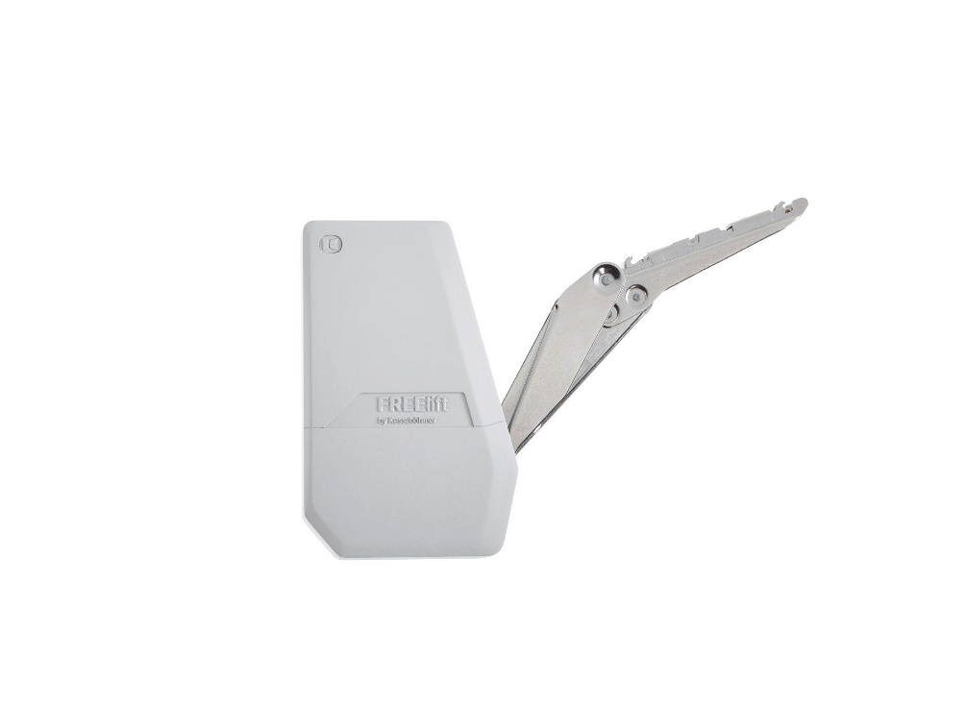
Ввведите параметры фасада в милимметрах (расчет производится автоматически при вводе параметров фасада)

Шаг 1: Заполните данные по высоте и ширине фасада
Высота, мм |  | Рекомендованная высота, мм | Ширина, мм
900 |  | 200-450мм | 600
 | Фактическая площадь фасада, м²
 | 0.54
Шаг 2: Выберите материал фасада | Материал | Плотность, кг/м₃ | Вес фасада, кг
 | МДФ 16мм | 760 | 6.57
 | МДФ 18 мм | 760 | 7.39
 | ДСП 16мм | 680 | 5.88
 | ДСП 18мм | 680 | 6.61 | Цвет заглушек
 | Ель 16мм | 450 | 3.89 | 9966 - белый
 | Ель 18мм | 450 | 4.37 | 7500 - антрацит
 | Ива 16мм | 460 | 3.97 | 7035 - серый
 | Ива 18мм | 460 | 4.47 | Шаг 3: Механизм согласно весу фасада
 | Ольха 16мм | 550 | 4.75 |  | Вес фасада, кг
 | Ольха 18мм | 550 | 5.35 | Высота фасада, мм | Free Flap Mini A арт 271661 | Free Flap Mini B арт 271662 | Free Flap Mini C арт 271663
 | Осина 16мм | 510 | 4.41 | 200 | 1,7-4,6 | 3,6-7,9 | 6,8-14,7
 | Осина 18мм | 510 | 4.96 | 250 | 1,3-3,8 | 2,9-6,4 | 5,4-11,8
 | Сосна 16мм | 520 | 4.49 | 300 | 1,1-3,1 | 2,4-5,1 | 4,4-9,6
 | Сосна 18мм | 520 | 5.05 | 350 | 0,9-2,6 | 2,0-4,2 | 3,7-8,1
 | Липа 16мм | 530 | 4.58 | 400 | 0,8-2,1 | 1,7-3,6 | 3,2-7,0
 | Липа 18мм | 530 | 5.15 | 450 | 0,6-1,7 | 1,4-3,2 | 2,7-6,1
 | Вишня 16мм | 660 | 5.70
 | Вишня 18мм | 660 | 6.42
 | Береза 16мм | 650 | 5.62 | Подбор толкателя Push to Open
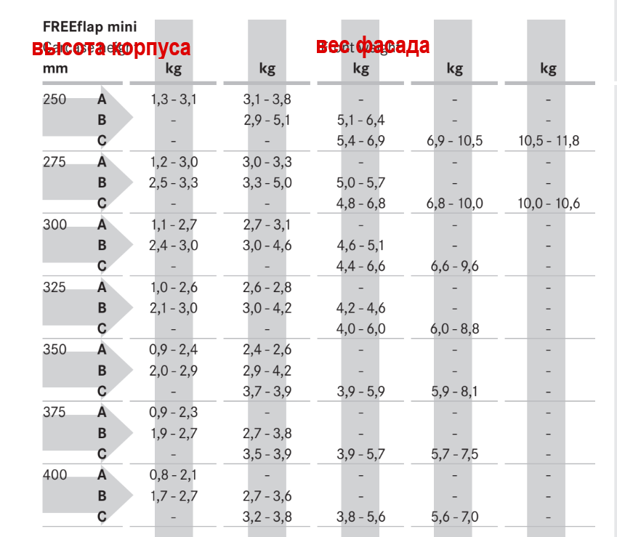
 | Береза 18мм | 650 | 6.32
 | Лиственница 16мм | 660 | 5.70
 | Лиственница 18мм | 660 | 6.42
 | Дуб 16мм | 690 | 5.96
 | Дуб 18мм | 690 | 6.71
 | Ясень 16мм | 750 | 6.48
 | Ясень 18мм | 750 | 7.29
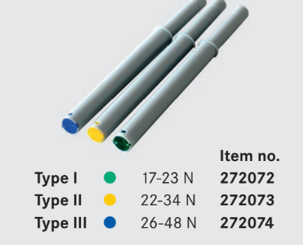
 | Граб 16мм | 800 | 6.91
 | Граб 18мм | 800 | 7.78
 | Яблоня 16мм | 900 | 7.78
 | Яблоня 18мм | 900 | 8.75
 | Алюминиевые рамки со стеклом 4мм | 2500 | 6.01

Free flap forte
Расчет веса фасада для подъемного механизма Free flap forte |  |  |  | Подбор Механизма Free Flap Forte

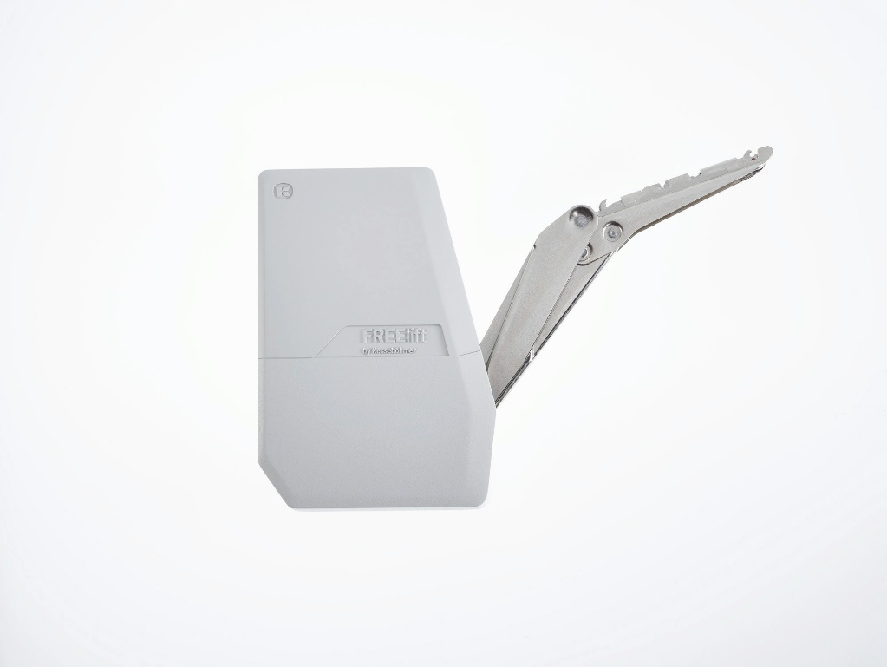
Ввведите параметры фасада в милимметрах (расчет производится автоматически при вводе параметров фасада)

Шаг 1: Заполните данные по высоте и ширине фасада
Высота, мм |  | Рекомендованная высота, мм | Ширина, мм
800 |  | 235-650мм | 600
 | Фактическая площадь фасада, м²
 | 0.48
Шаг 2: Выберите материал фасада | Материал | Плотность, кг/м₃ | Вес фасада, кг
 | МДФ 16мм | 760 | 5.84
 | МДФ 18 мм | 760 | 6.57
 | ДСП 16мм | 680 | 5.22
 | ДСП 18мм | 680 | 5.88 | Цвет заглушек
 | Ель 16мм | 450 | 3.46 | 9966 - белый
 | Ель 18мм | 450 | 3.89 | 7500 - антрацит
 | Ива 16мм | 460 | 3.53 | 7035 - серый
 | Ива 18мм | 460 | 3.97 | Шаг 3: Механизм согласно весу фасада
 | Ольха 16мм | 550 | 4.22 |  | Вес фасада, кг
 | Ольха 18мм | 550 | 4.75 | Высота фасада, мм | Free Flap Forte D арт 271664 | Free Flap Forte E арт 271665 | Free Flap Forte F арт 271666 | Free Flap Forte G арт 271667
 | Осина 16мм | 510 | 3.92 | 350 | 5,2-11,0 | 6,7-14,3 | 10,1-21,4 | 13,5-27,3
 | Осина 18мм | 510 | 4.41 | 400 | 4,7-9,6 | 5,9-12,4 | 8,9-18,6 | 11,8-23,3
 | Сосна 16мм | 520 | 3.99 | 450 | 4,1-8,4 | 5,2-10,9 | 7,8-16,3 | 10,4-20,5
 | Сосна 18мм | 520 | 4.49 | 500 | 3,7-7,5 | 4,7-9,7 | 7,0-14,6 | 9,2-18,3
 | Липа 16мм | 530 | 4.07 | 550 | 3,3-6,8 | 4,2-8,8 | 6,3-13-2 | 8,3-16,5
 | Липа 18мм | 530 | 4.58 | 600 | 3,0-6,2 | 3,8-8,0 | 5,7-12,0 | 7,6-15,0
 | Вишня 16мм | 660 | 5.07 | 650 | 2,6-5,6 | 3,4-7,3 | 5,3-11,0 | 6,9-14,0
 | Вишня 18мм | 660 | 5.70
 | Береза 16мм | 650 | 4.99 | Подбор толкателя Push to Open
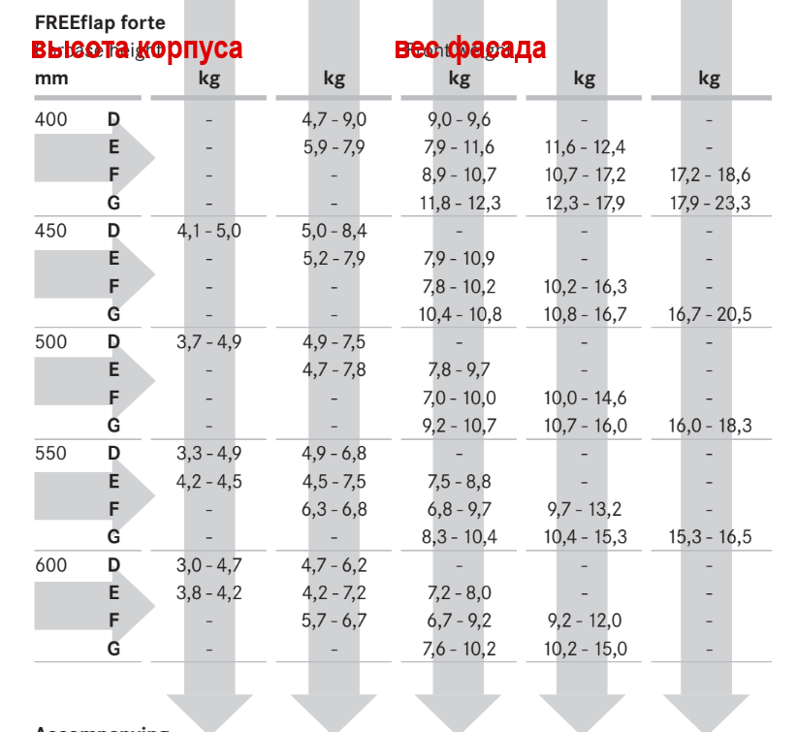
 | Береза 18мм | 650 | 5.62
 | Лиственница 16мм | 660 | 5.07
 | Лиственница 18мм | 660 | 5.70
 | Дуб 16мм | 690 | 5.30
 | Дуб 18мм | 690 | 5.96
 | Ясень 16мм | 750 | 5.76
 | Ясень 18мм | 750 | 6.48
 | Граб 16мм | 800 | 6.14
 | Граб 18мм | 800 | 6.91
 | Яблоня 16мм | 900 | 6.91
 | Яблоня 18мм | 900 | 7.78
 | Алюминиевые рамки со стеклом 4мм | 2500 | 5.34

Free slide
Расчет веса фасада для подъемного механизма Free Slide |  |  |  | Подбор Механизма Free Slide

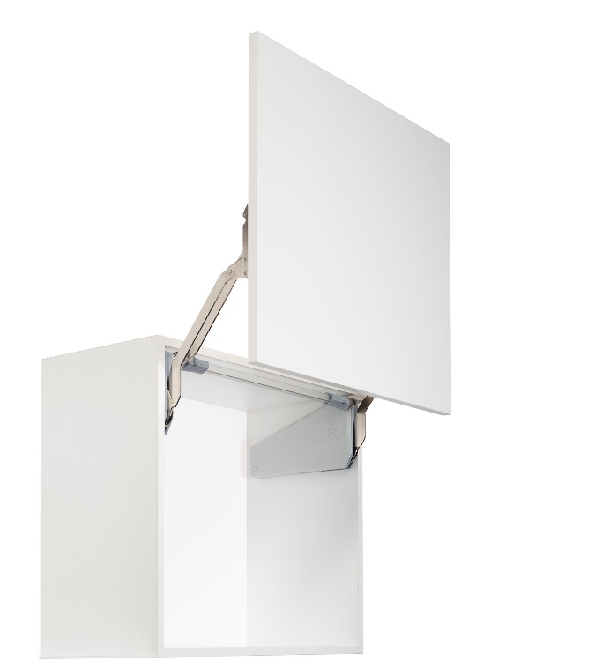
Ввведите параметры фасада в милимметрах (расчет производится автоматически при вводе параметров фасада)

Шаг 1: Заполните данные по высоте и ширине фасада
Высота, мм |  | Рекомендованная высота, мм | Ширина, мм
900 |  | 345-600мм | 600
 | Фактическая площадь фасада, м²
 | 0.54
Шаг 2: Выберите материал фасада | Материал | Плотность, кг/м₃ | Вес фасада, кг
 | МДФ 16мм | 760 | 6.57
 | МДФ 18 мм | 760 | 7.39
 | ДСП 16мм | 680 | 5.88
 | ДСП 18мм | 680 | 6.61
 | Ель 16мм | 450 | 3.89
 | Ель 18мм | 450 | 4.37
 | Ива 16мм | 460 | 3.97
 | Ива 18мм | 460 | 4.47 | Шаг 3: Механизм согласно весу фасада
 | Ольха 16мм | 550 | 4.75
 | Ольха 18мм | 550 | 5.35 | Высота корпуса, мм | Вес фасада с ручкой, кг | Артикул | Описание
 | Осина 16мм | 510 | 4.41 | 320-360 | 4,1-8,0 | 2719010006 | ФриСлайд, O1us, Комплект H320 - 360 мм, 3, 0 - 5, 7кг (2719010006)
 | Осина 18мм | 510 | 4.96 | 320-360 | 3,4-6,7 | 2719020006 | ФриСлайд, O2us, Комплект H320 - 360 мм, 4, 8 - 9, 3кг (2719020006)
 | Сосна 16мм | 520 | 4.49 | 320-360 | 6,3-11,8 | 2719030006 | ФриСлайд, O3us, Комплект H320 - 360 мм, 8, 7 - 16, 5кг (2719030006)
 | Сосна 18мм | 520 | 5.05 | 345-420 | 2,6-5,5 | 2719040006 | ФриСлайд, P1us, Комплект H345 - 420 мм, 2, 4 - 4, 8кг (2719040006)
 | Липа 16мм | 530 | 4.58 | 345-420 | 5,0-9,7 | 2719050006 | ФриСлайд, P2us, Комплект H345 - 420 мм, 4, 1 - 8, 0кг (2719050006)
 | Липа 18мм | 530 | 5.15 | 345-420 | 5,0-9,8 | 2719060006 | ФриСлайд, P3us, Комплект H345 - 420 мм, 7, 4 - 14, 0кг (2719060006)
 | Вишня 16мм | 660 | 5.70 | 380-500 | 5,0-9,9 | 2719080006 | ФриСлайд, Q1us, Комплект H380 - 500 мм, 2, 0 - 3, 8кг (2719080006)
 | Вишня 18мм | 660 | 6.42 | 380-500 | 5,0-9,10 | 2719090006 | ФриСлайд, Q2us, Комплект H380 - 500 мм, 3, 4 - 6, 7кг (2719090006)
 | Береза 16мм | 650 | 5.62 | 380-500 | 5,0-9,11 | 2719100006 | ФриСлайд, Q3us, Комплект H380 - 500 мм, 6, 3 - 11, 8кг (2719100006)
 | Береза 18мм | 650 | 6.32 | 380-500 | 5,0-9,12 | 2719110006 | ФриСлайд, Q4us, Комплект H380 - 500 мм, 9, 3 - 17, 4кг (2719110006)
 | Лиственница 16мм | 660 | 5.70 | 430-600 | 5,0-9,13 | 2719120006 | ФриСлайд, R1us, Комплект H430 - 600 мм, 1, 6 - 3, 3кг (2719120006)
 | Лиственница 18мм | 660 | 6.42 | 430-600 | 5,0-9,14 | 2719130006 | ФриСлайд, R2us, Комплект H430 - 600 мм, 2, 6 - 5, 5кг (2719130006)
 | Дуб 16мм | 690 | 5.96 | 430-600 | 5,0-9,15 | 2719140006 | ФриСлайд, R3us, Комплект H430 - 600 мм, 5, 0 - 9, 7кг (2719140006)
 | Дуб 18мм | 690 | 6.71 | 430-600 | 5,0-9,16 | 2719150006 | ФриСлайд, R4us, Комплект H430 - 600 мм, 7, 4 - 14, 6 кг (2719150006)
...

Free swing
Расчет веса фасада для подъемного механизма Free Swing |  |  |  | Подбор Механизма Free Swing

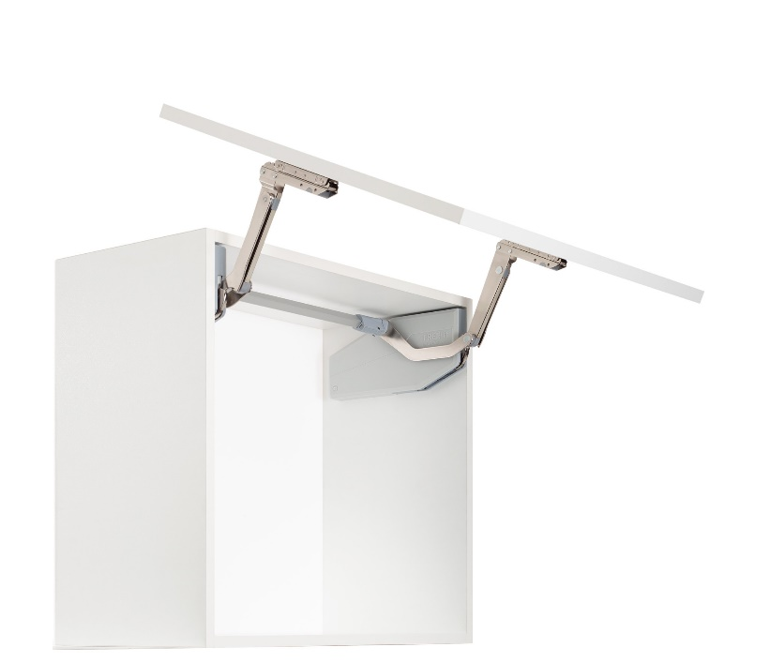
Ввведите параметры фасада в милимметрах (расчет производится автоматически при вводе параметров фасада)

Шаг 1: Заполните данные по высоте и ширине фасада
Высота, мм |  | Рекомендованная высота, мм | Ширина, мм
900 |  | 370-800мм | 600
 | Фактическая площадь фасада, м²
 | 0.54
Шаг 2: Выберите материал фасада | Материал | Плотность, кг/м₃ | Вес фасада, кг
 | МДФ 16мм | 760 | 6.57
 | МДФ 18 мм | 760 | 7.39
 | ДСП 16мм | 680 | 5.88
 | ДСП 18мм | 680 | 6.61
 | Ель 16мм | 450 | 3.89
 | Ель 18мм | 450 | 4.37
 | Ива 16мм | 460 | 3.97
 | Ива 18мм | 460 | 4.47 | Шаг 3: Механизм согласно весу фасада
 | Ольха 16мм | 550 | 4.75
 | Ольха 18мм | 550 | 5.35 | Высота корпуса, мм | Вес фасада с ручкой, кг | Артикул | Описание
 | Осина 16мм | 510 | 4.41 | 370 | 3,4-6,5 | 2719260006 | ФриСвинг, S4sw, Комплект H370 - 500 мм (2719260006)
 | Осина 18мм | 510 | 4.96 | 370 | 5,2-10,3 | 2719290006 | ФриСвинг, S7sw, Комплект H370 - 500 мм (2719290006)
 | Сосна 16мм | 520 | 4.49 | 400 | 3,3-6,3 | 2719260006 | ФриСвинг, S4sw, Комплект H370 - 500 мм (2719260006)
...

